Description Catégories Dépenses
Description des catégories de dépenses

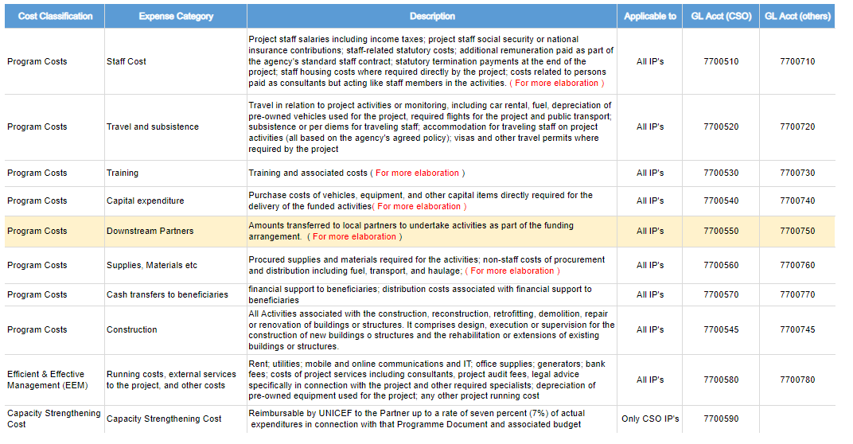
Classification des coûts | Catégorie de dépenses | Description | Applicable à | Compte GL (OSC) | Compte GL (Autres)
Couts du Programme | Charges de personnel | Charges salariales du personnel du projet, y compris les impôts sur le revenu ; cotisations de sécurité sociale ou d'assurance nationale du personnel du projet ; charges statutaires liées au personnel ; rémunérations supplémentaires versées dans le cadre des contrats types du personnel de l'agence ; indemnités légales de licenciement à la fin du projet ; frais de logement du personnel lorsque le projet l'exige directement ; charges liées aux personnes rémunérées en tant que consultants, mais agissant comme des membres du personnel dans le cadre des activités. | Tous les Partenaires de mise en œuvre | 7700510 | 7700710
Couts du Programme | Frais de voyage et de séjour | Les charges relatives aux voyages liés aux activités ou au suivi du programme, y compris la location de voitures, le carburant, l'amortissement des véhicules d'occasion utilisés pour le programme, les vols nécessaires au programme et les transports publics ; les frais de subsistance ou les indemnités journalières du personnel en déplacement ; l'hébergement du personnel en déplacement dans le cadre des activités du programme (conformément à la politique convenue de l'agence) ; les visas et autres autorisations de voyage lorsque le programme l'exige. | Tous les Partenaires de mise en œuvre | 7700520 | 7700720
Couts du Programme | Formation | Formation et charges associées | Tous les Partenaires de mise en œuvre | 7700530 | 7700730
Couts du Programme | Dépenses d'investissement | Coûts d'achat de véhicules, d'équipements et d'autres biens d'équipement directement nécessaires à la réalisation des activités financées. | Tous les Partenaires de mise en œuvre | 7700540 | 7700740
Couts du Programme | Partenaires secondaires | Montants transférés aux partenaires secondaires pour entreprendre des activités dans le cadre de l'accord de financement | Tous les Partenaires de mise en œuvre | 7700550 | 7700750
Couts du Programme | Achats de fournitures, de matériel, etc. | Achat des fournitures et des matériaux nécessaires aux activités ; charges non salariales liées à l'achat et à la distribution, y compris le carburant, le transport et l'acheminement ; | Tous les Partenaires de mise en œuvre | 7700560 | 7700760
Couts du Programme | Transferts directs aux bénéficiaires | Transferts d'espèces aux bénéficiaires directs ; coûts de distribution liés au transfert d'espèces aux bénéficiaires directs. | Tous les Partenaires de mise en œuvre | 7700570 | 7700770
Couts du Programme | Charges de Construction | Toutes les charges liées à la construction, à la reconstruction, à la modernisation, à la démolition, à la réparation ou à la rénovation de bâtiments ou de structures. Elles comprennent la conception, l'exécution ou la supervision de la construction de nouveaux bâtiments ou structures et la réhabilitation ou l'extension de bâtiments ou structures existants | Tous les Partenaires de mise en œuvre | 7700545 | 7700745
Gestion efficace et efficiente du programme (EE) | Charges de fonctionnement, services externes au projet et autres coûts | Loyers ; services publics ; communications mobiles et en ligne et informatique ; fournitures de bureau ; générateurs ; frais bancaires ; charges liées aux services du projet, y compris les consultants, les frais d'audit du projet, les conseils juridiques spécifiquement liés au projet et les autres spécialistes nécessaires ; amortissement des équipements d'occasion utilisés pour le projet ; tout autre coût de fonctionnement du projet. | Tous les Partenaires de mise en œuvre | 7700580 | 7700780
Coûts de renforcement des capacités | Coûts de renforcement des capacités | Remboursable par l'UNICEF au partenaire à hauteur de sept pour cent (7%) des dépenses réelles liées au document de programme et au budget associé. | Uniquement les partenaires OSC | 7700590

More information click here

